วิธีการดึง
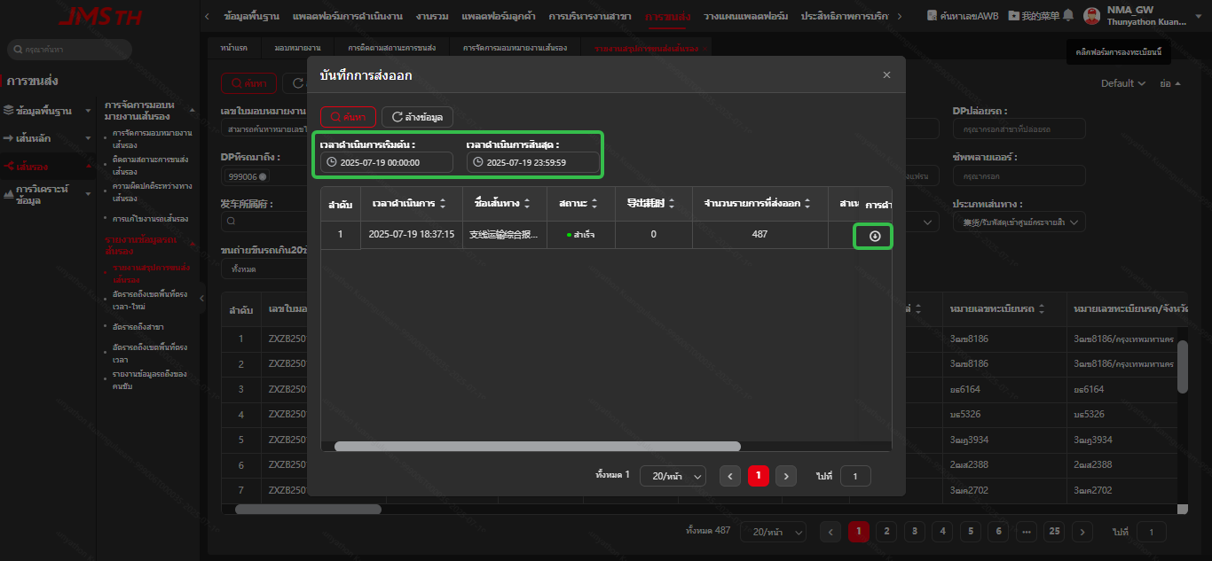
1.รถถึงสายรอง วิธีดึง
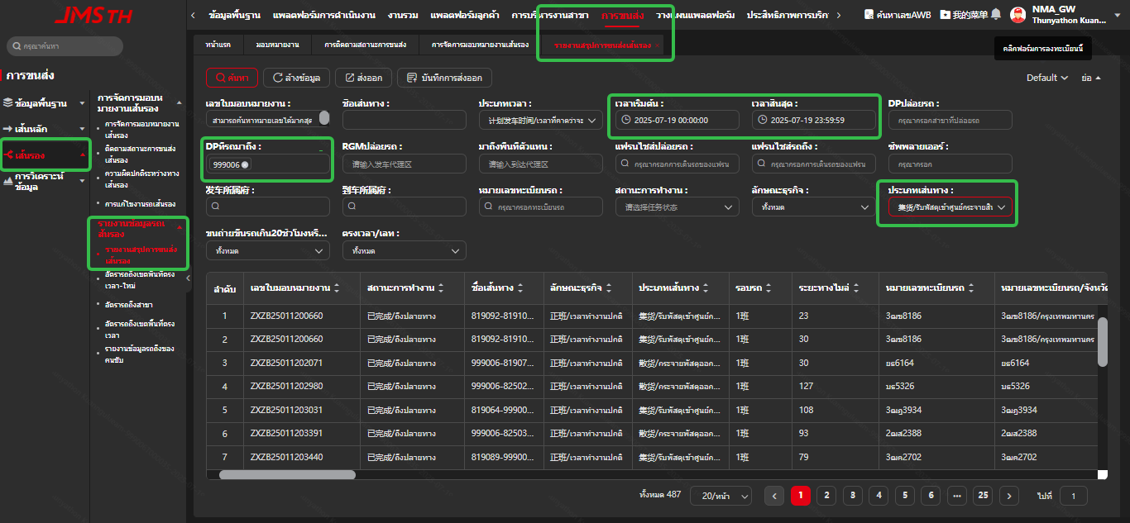

2.ส่งออกข้อมูล

